前提1
2024-05-16
テスト内容 | 前提1.H2-consolenにてT_MEMBERテーブルをrun
確認内容 | T_MEMBERテーブルにデータが存在すること

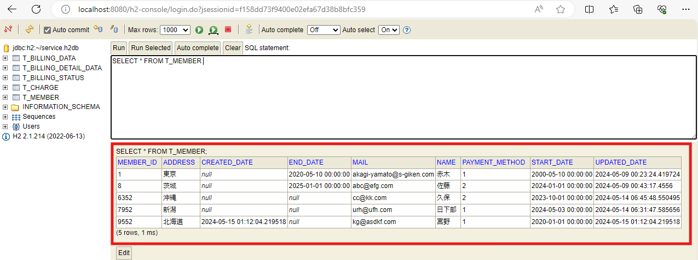

前提1. T_MEMBERテーブルにデータが存在すること

前提2
2024-05-16
テスト内容 | 前提2.H2-consolenにてT_CHARGEテーブルをrun
確認内容 | T_CHARGEテーブルにデータが存在すること

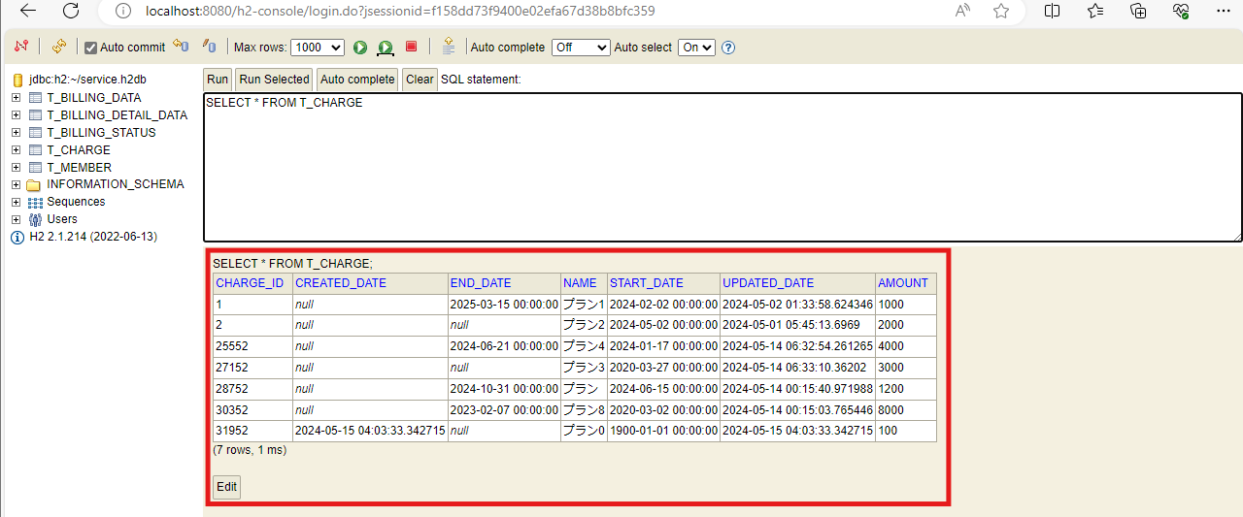

前提2. T_CHARGEテーブルにデータが存在すること

ケース1
2024-05-16
テスト内容 | 1.料金情報、加入者情報どちらにも有効な日付を入力
確認内容 | 1-1.入力された日付のログが表示されること
 | 1-2.入力された日付に該当する請求ステータス情報の追加件数が表示されていること
 | 1-3.入力された日付に該当する請求データ情報の追加件数が表示されていること
 | 1-4.入力された日付に該当する請求明細情報の追加件数が表示されていること

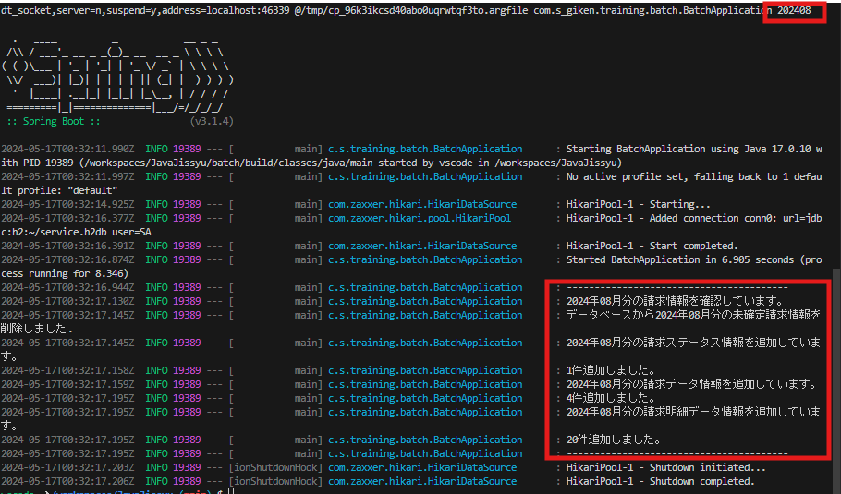

1-1.入力された日付のログが表示されること

1-2.入力された日付に該当する請求ステータス情報の追加件数が表示されていること

1-3.入力された日付に該当する請求データ情報の追加件数が表示されていること

1-4.入力された日付に該当する請求明細情報の追加件数が表示されていること

ケース2
2024-05-16
テスト内容 | 2.H2-consolenにてT_BILLING_STATUSテーブルをrun
確認内容 | 2-1.billing_ymに入力された日付データが追加されていること
 | 2-2.is_commitedにfalseが入力されていること

billing_ymに入力された日付データとis_commitedにfalseが入力されたレコードが追加されていること

ケース3
2024-05-16
テスト内容 | 3.H2-consolenにてT_BILLING_DATAテーブルをrun
確認内容 | 3-1.入力された日付に該当する請求データのレコードがログに表示された件数と同じ件数追加されていること
 | 3-2.DBに入力された日付に該当する請求データが正しく作成されていること
 | 3-3.DBの請求データ.加入者IDにバッチ稼働対象年月の有効な加入者の加入者IDが登録されていること
 | 3-4.DBの請求データ.メールアドレスにバッチ稼働対象年月の有効な加入者のメールアドレスが登録されていること
 | 3-5.DBの請求データ.氏名にバッチ稼働対象年月の有効な加入者の氏名が登録されていること
 | 3-6.DBの請求データ.住所にバッチ稼働対象年月の有効な加入者の住所が登録されていること
 | 3-7.DBの請求データ.加入日にバッチ稼働対象年月の有効な加入者の加入日が登録されていること
 | 3-8.DBの請求データ.解約日にバッチ稼働対象年月の有効な加入者の解約日が登録されていること
 | 3-9.DBの請求データ.決済方法にバッチ稼働対象年月の有効な加入者の決済方法が登録されていること
 | 3-10.DBの請求データ.請求金額にバッチ稼働対象年月の有効な料金情報の月額金額の合計が登録されていること
 | 3-11.DBの請求データ.消費税率に0.1が登録されていること
 | 3-12.DBの請求データ.請求総額に請求金額×(1+消費税率)が登録されていること

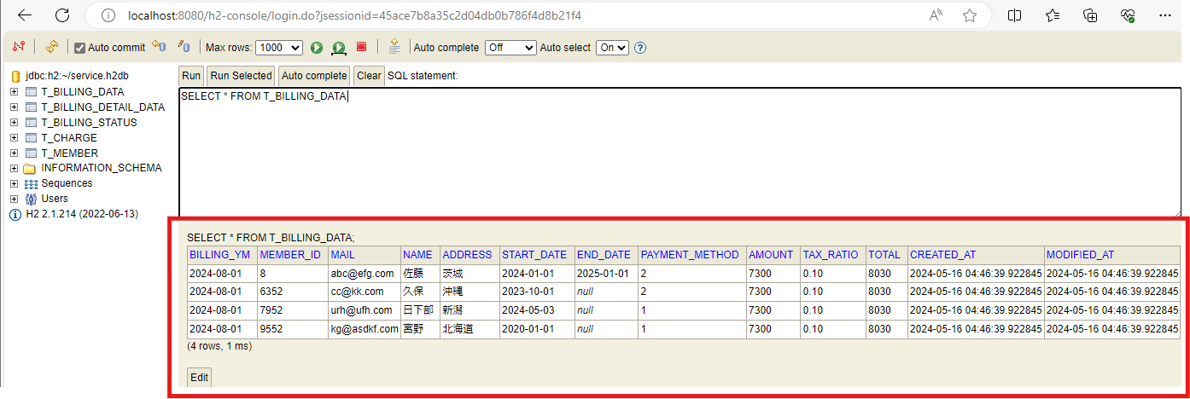

3.入力された日付に該当する加入者情報、料金情報の合計金額のレコードがログに表示された件数と同じ件数追加されていること

ケース4
2024-05-16
テスト内容 | 4.H2-consolenにてT_BILLING_DETAIL_DATAテーブルをrun
確認内容 | 4-1.入力された日付に該当する請求詳細データのレコードがログに表示された件数と同じ件数追加されていること
 | 4-2.DBに入力された日付に該当する請求詳細データが正しく作成されていること
 | 4-3.DBの請求明細データ.加入者IDにバッチ稼働対象年月の有効な加入者の加入者IDが登録されていること
 | 4-4.DBの請求明細データ.料金IDにバッチ稼働対象年月の有効な料金情報の料金IDが登録されていること
 | 4-5.DBの請求明細データ.料金名にバッチ稼働対象年月の有効な料金情報の料金名が登録されていること
 | 4-6.DBの請求明細データ.月額料金にバッチ稼働対象年月の有効な料金情報の料金名が登録されていること
 | 4-7.DBの請求明細データ.適用開始日にバッチ稼働対象年月の有効な料金情報の適用開始日が登録されていること
 | 4-8.DBの請求明細データ.適用終了日にバッチ稼働対象年月の有効な料金情報の適用終了日が登録されていること

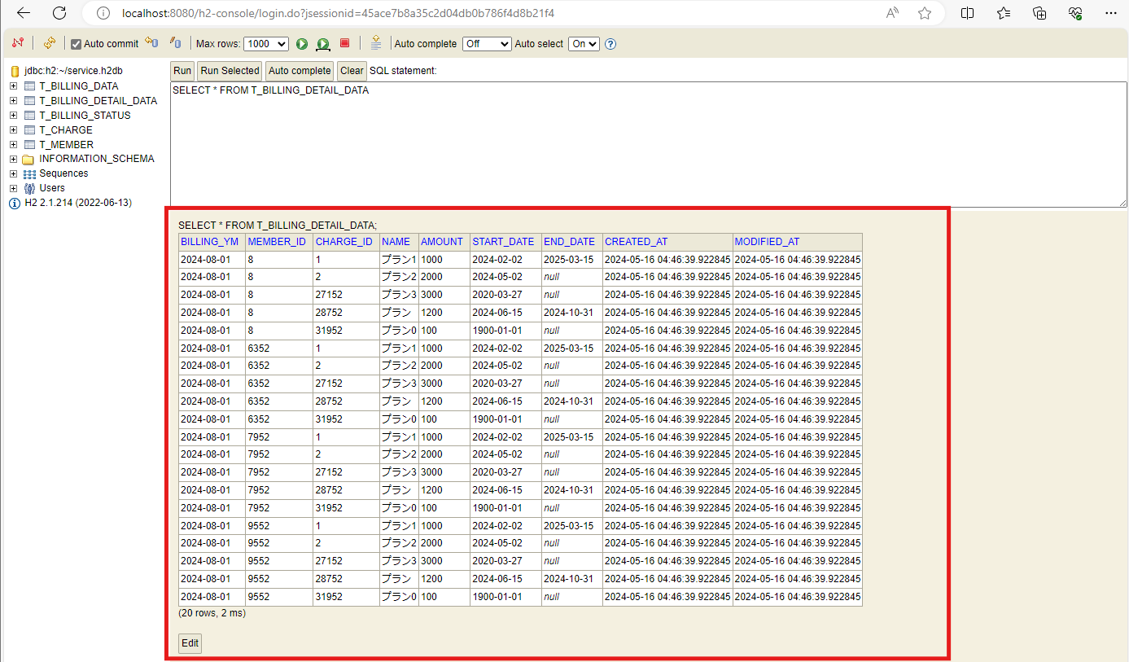

4.入力された日付に該当する加入者ID、料金情報のレコードがログに表示された件数と同じ件数追加されていること

ケース5
2024-05-16
テスト内容 | 5.2つ以上の値の入力
確認内容 | エラーメッセージが表示され、プログラムが終了されること

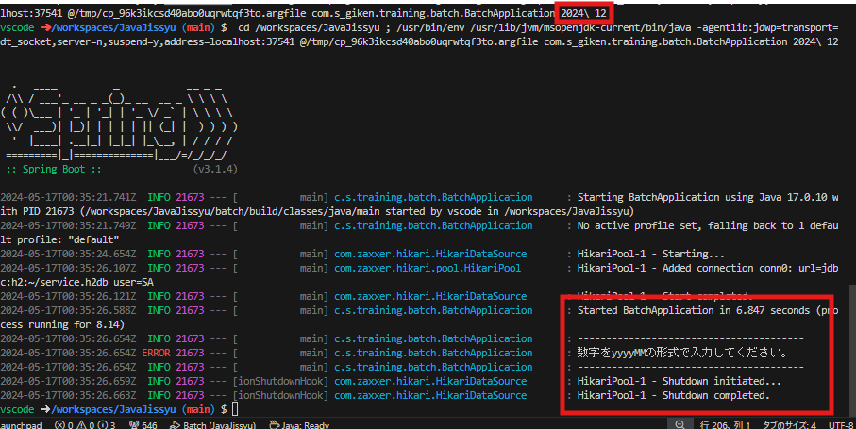

5.エラーメッセージが表示され、プログラムが終了されること

ケース6
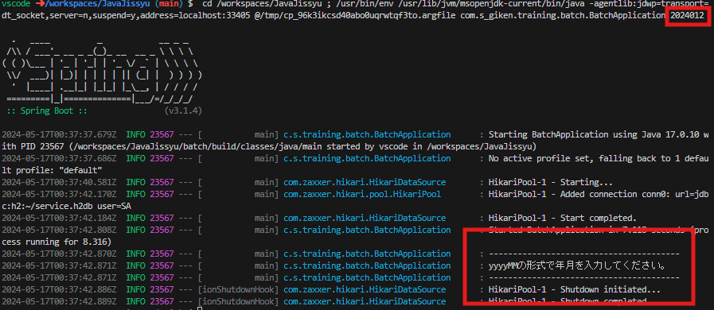
2024-05-16
テスト内容 | 6.6文字以外の入力
確認内容 | エラーメッセージが表示され、プログラムが終了されること

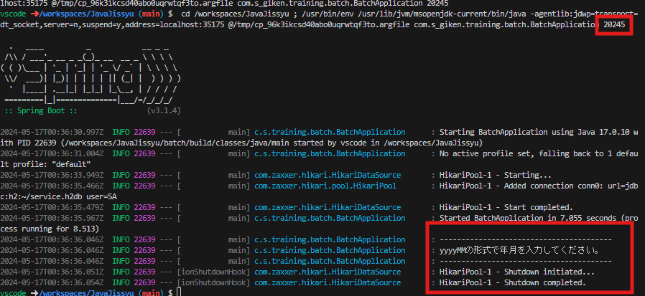

6.エラーメッセージが表示され、プログラムが終了されること

ケース7
2024-05-16
テスト内容 | 7.数値以外の文字の入力
確認内容 | エラーメッセージが表示され、プログラムが終了されること

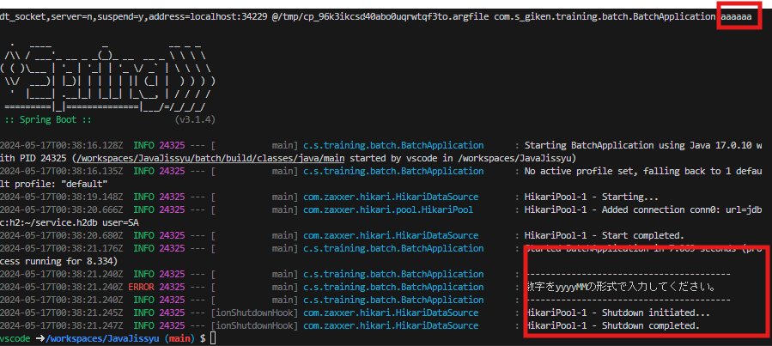

7.エラーメッセージが表示され、プログラムが終了されること

ケース8
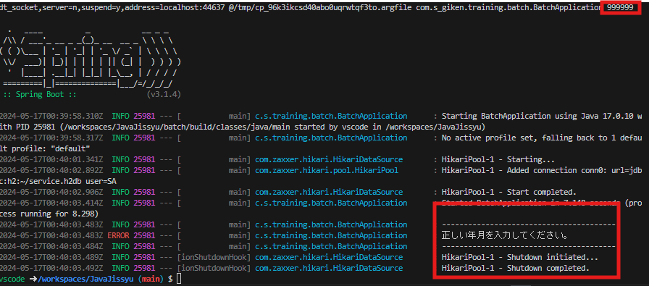
2024-05-16
テスト内容 | 8.入力が１月から12月の範囲でなかったとき
確認内容 | エラーメッセージが表示され、プログラムが終了されること

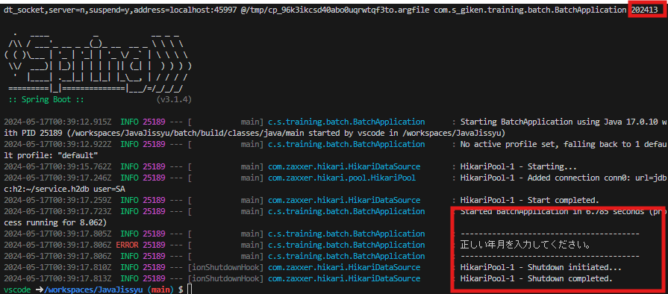

8.エラーメッセージが表示され、プログラムが終了されること

ケース9
2024-05-16
テスト内容 | 9.加入者情報が有効でない日付の入力
確認内容 | 請求データ情報を追加する際に０件だった場合、エラーメッセージが表示され、プログラムが終了されること

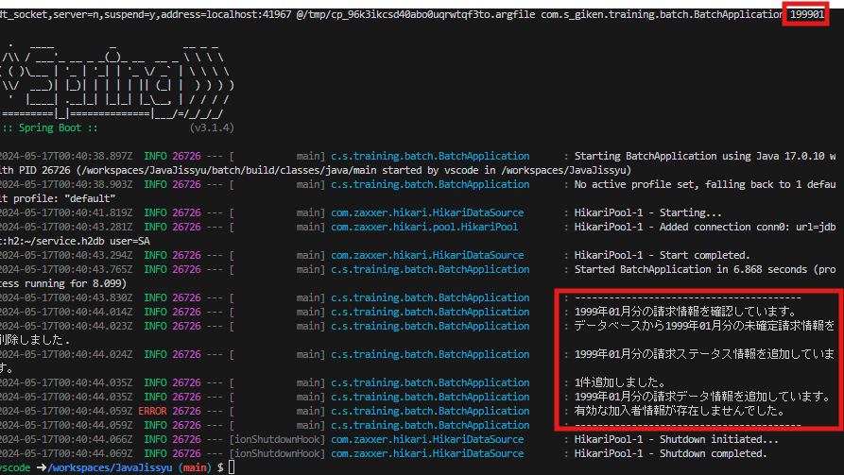

9.請求データ情報を追加する際に０件だった場合、エラーメッセージが表示され、プログラムが終了されること

ケース10
2024-05-16
テスト内容 | 10.料金情報が有効でない日付の入力
確認内容 | 請求データ情報を追加する際に０件だった場合、エラーメッセージが表示され、プログラムが終了されること

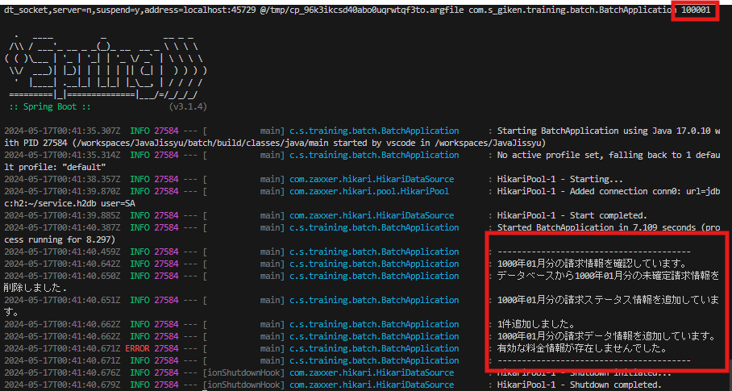

10.請求データ情報を追加する際に０件だった場合、エラーメッセージが表示され、プログラムが終了されること

